상품제안서
주문제작 탁상캘린더 150x190mm | 상품코드: S28903

 |  |  |  |  |  |  | 02-713-8555 | www.synergygift.co.kr
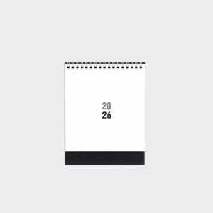

【상세/제작정보】 | <p><span style="font-size: 12pt;">​</span><span style="font-size: 12pt;">-대지 : 150×190mm&nbsp; / 레쟈크 검정&nbsp;</span></p><p><span style="font-size: 12pt;">-내지 : 150×190mm / sw200g 14매&nbsp;</span></p><p><span style="font-size: 12pt;">(박인쇄 추가 시 내지사이즈 150*165mm)</span></p><p><span style="font-size: 12pt;">-스프링 : tw스프링 은색 </span>​<span id="husky_bookmark_end_1762431043157"></span><span style="font-size: 14pt;"></span></p>

【인쇄/포장옵션】 | 금박, 은박, 기타박 / 종이봉투동봉

【공급단가】 | 수량 | 100~ | 300~ | 500~ | 1,000~ | 3,000~
*VAT별도 | 단가 | 5,850원 | 2,640원 | 2,100원 | 1,420원 | 1,180원

【상품 URL】 | https://www.synergygift.co.kr:443/src/goods_detail.php?gdno=28903

